Plan1
TIPOS DE ORGANIZAÇÃO E INFLUÊNCIAS EXTERNAS | TIPOS DE ORGANIZAÇÃO E INFLUÊNCIAS EXTERNAS
O que são os Sistemas Organizacionais e como eles podem influenciar diretamente no tipo de uma empresa? | Todo "sistema" é um conjunto de partes interdependentes que precisam interagir para formar um todo afim de executar uma determinada função. Sendo assim, um sistema organizacional se refere ao sistema aplicado por uma determinada empresa ou organização na execução de suas tarefas. A maneira como o sistema foi delimitado, e como os seus projetos são executados vão influenciar a empresa, e ao mesmo tempo, todo sistema é influenciado por uma série de fatores externos.
Que fatores externos podem influenciar o Sistema Organizacional de uma empresa? | Entre os fatores que podem influênciar o Sistema Organizacional de uma empresa, temos: - Cultura e Estilo Organizacional: isso envolve as normas, políticas, procedimentos, crenças, valores, relação de autoridades, ética de trabalho, horas de trabalho (turnos); - Estrutura Organizacional: é um fator ambiental da empresa que pode afetar a disponibilidade dos recursos (humanos, materiais e financeiros) e influenciar a maneira como os projetos são conduzidos; - Ativos de Processos: Incluem todos os ativos (de conhecimento) relacionados aos processos das organizações envolvidas no projeto e que podem ser usados para influenciar o sucesso do projeto.
- reservada para a questão acima -
O que é a Cultura e Estilo Organizacional de uma empresa? | Para o PMI (2008), a cultura e o estilo podem ter uma forte influência na capacidade que um projeto tem de atingir seus objetivos. A maioria das organizações desenvolveu culturas exclusivas que se manifestam de inúmeras maneiras, incluindo: normas, políticas, procedimentos, crenças, valores, relação de autoridades, ética de trabalho, horas de trabalho (turnos).
O que é a Estrutura Organizacional de uma empresa? | A Estrutura Organizacional de uma empresa pode ser representada graficamente pelo organograma da mesma, entretanto, não apresenta todos os aspectos desta estrutura, pois quando falamos de estrutura organizacional também nos referimos a recursos financeiros e materiais da empresa. Ainda de acordo com o PMI (2008), a estrutura organizacional é um fator ambiental da empresa que pode afetar a disponibilidade dos recursos (humanos, materiais e financeiros) e influenciar a maneira como os projetos são conduzidos.
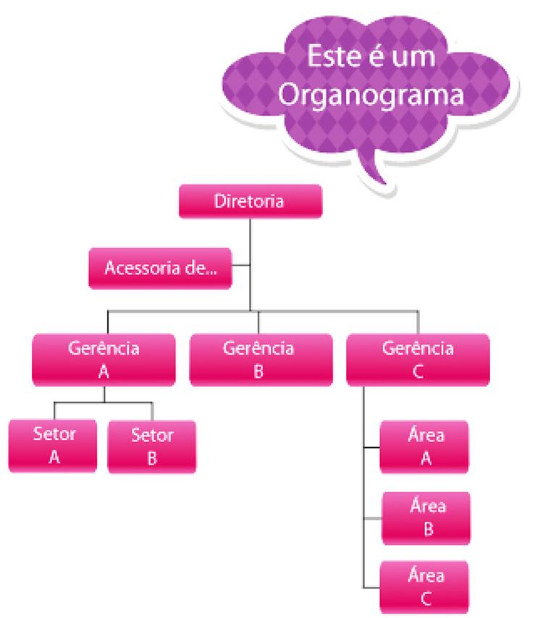
Ilustre uma Estrutura Organizacional por através de um Organograma
- reservada para a questão acima -
- reservada para a questão acima -
Quais são os tipos de Estrutura Organizacional que uma Empresa pode ter? | Podemos ter 2 tipos de Estrutura Organizacional: - Inovadora: Estrutura delineada por projeto e matricial, onde os projetos são conduzidos de maneira mais flexível; - Tradicional: Estrutura onde os projetos são conduzidos de forma funcional, territorial (ou regional), por produtos ou serviços, por clientes, por processo ou por quantidade. É uma estrutura mais rígida, menos flexível e que exige papéis bem definidos;
O que são os Ativos de Processos Organizacionais de uma empresa? | São os conhecimentos relacionados aos processos que as organizações possuem para executar o projeto. Os ativos de processo podem ser agrupados em duas categorias: - Processos e Procedimentos: dentre eles temos padrões, normas, políticas, diretrizes padronizadas, modelos, etc; - Base de Conhecimento Corporativa: se refere ao conhecimento armazenado que a empresa têm, já de outros projetos, e a forma de recuperação dessas informações para beneficiar projetos posteriores;

